Gráficos gerais
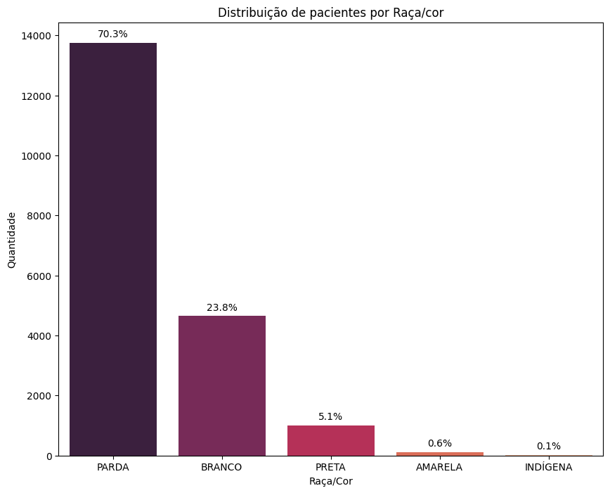
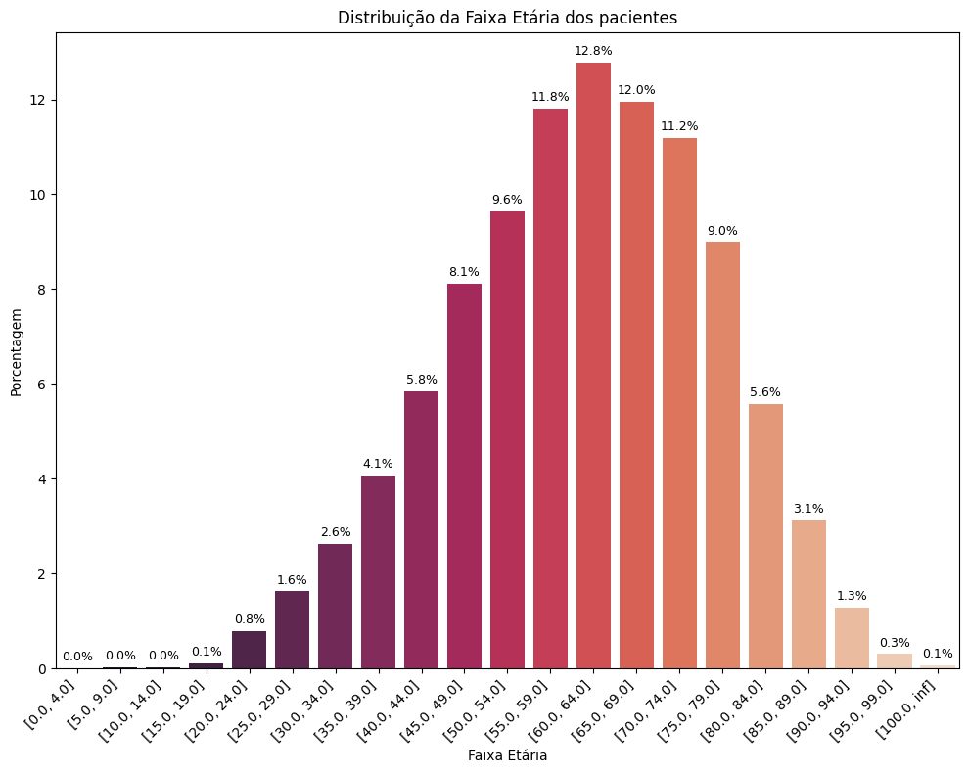
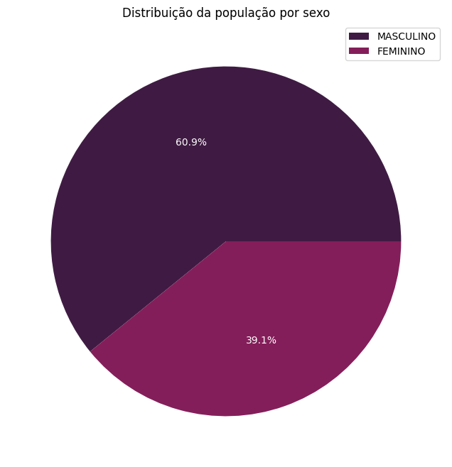
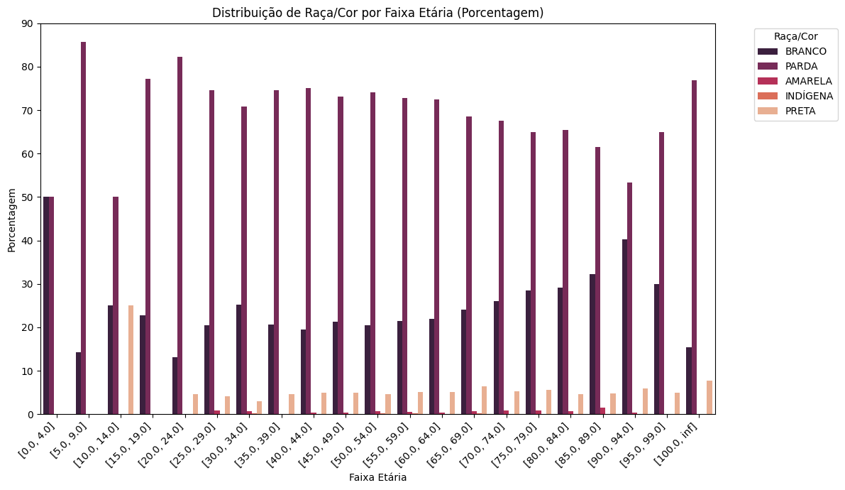

Resumo_Regras
Tipo de Câncer | Brancos | Pardos | Pretos | Pop.geral | TOTAL DAS REGRAS GERAL
Câncer de Mama | 18 | 12 | 12 | 42 | 93
Câncer de Estômago | 3 | 15 | 15 | 33
Câncer de Brônquios e Pulmões | 3 | 6 | 3 | 12
Câncer de Pele | 3 | 0 | 0 | 3
Câncer do Esôfago | 0 | 0 | 3 | 3

Regras por tipo de câncer - Brancos
Regras por Tipo de Câncer - Pardos
Regras por Tipo de Câncer - Pretos

